欄位對照表
sketch
sketch
sketch
 | LULU | UA | GAP | RD DB Table | RD DB Column | Desc | LULU | UA | GAP
 | Header
 | season | Season | Line Plan的最後一段字串 | SAM_STYLE | YEAR_SEASON | 範例:19SP 年份只存後兩碼 季節:SP=Spring,SU=Summer,FA=Fall,FW=Fall & Winter,HO = Holiday
 | style | 第一行中間文字第一段 | Master Style | SAM_STYLE | REAL_STYLE
 |  |  | Product Description | SAM_STYLE | 新增欄位存放 | 大貨款號
 | style desc | 第二行中間文字 | Master Style扣掉款號的部分 | SAM_STYLE | STYLE_NAME | 扣掉最後面款號的部分即為RD內的資料
 | product size definition | Size Scale | Grade Rule | SAM_STYLE_SIZE | SIZE_CODE | 從下面的尺寸表中撈尺寸，再 select id from SAM_STYLE where STYLE_NO = Stlye # + Season 並將得到的ID與SIZE_CODE insert一筆進TABLE
 | brand |  | 第一行最左邊文字即為品牌 | SAM_STYLE | CUST_NAME
 | dividion
 | class | Product Family | Product Type
 | pod
 | style status | Sample Status | Product Status
 | generated date |  | MC Last Mod
 | 新增欄位 |  |  | SAM_STYLE | STYLE_DESC | 為下面四個LEVEL組合而成，例:大男針織無裡長褲。提供開窗讓使用者挑選，四階挑選完放至對應欄位，並把字串加起來放在DESC
 | 新增欄位 |  |  | SAM_STYLE | STYLE_DESC_LEVEL1 | 類別:大女、大男、小女、小男、中性、幼童、嬰兒 select LOOKUP_CODE from [FND_LOOKUP] where LOOKUP_TYPE = 'SAM_STYLE_LEVEL1'
 | 新增欄位 |  |  | SAM_STYLE | STYLE_DESC_LEVEL2 | 類別:平織、針織 select LOOKUP_CODE from [FND_LOOKUP] where LOOKUP_TYPE = 'SAM_STYLE_LEVEL2'
 | 新增欄位 |  |  | SAM_STYLE | STYLE_DESC_LEVEL3 | 類別:有裡、無裡 select LOOKUP_CODE from [FND_LOOKUP] where LOOKUP_TYPE = 'SAM_STYLE_LEVEL3'
 | 新增欄位 |  |  | SAM_STYLE | STYLE_DESC_LEVEL4 | 類別:二件式泳裝、三件式泳裝、什貨、內衣/褲、半門襟上衣、半開襟背心、外套(平接袖)、外套(拉克蘭袖)、全開襟背心、泳裝、長袖上衣(平接袖)、長袖上衣(拉克蘭袖)、長褲、洋裝、背心、套裝、胸式上衣、配件、連身褲、單件式泳裝/褲裙(內為三角褲)、短袖上衣(平接袖)、短袖上衣(拉克蘭袖)、短褲、罩衫、裙子、裙子/褲裙(內為四角褲) select LOOKUP_CODE from [FND_LOOKUP] where LOOKUP_TYPE = 'SAM_STYLE_LEVEL4'
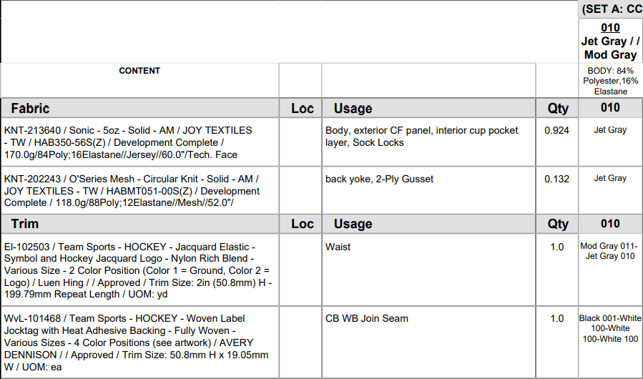
 | style sketch |  |  | SAM_STYLE | PIC_PATH | 娃娃圖路徑
 | BOM Comments
 | Standard Placement |  |  | SAM_MO_D | PART_CODE | 由USER INPUT
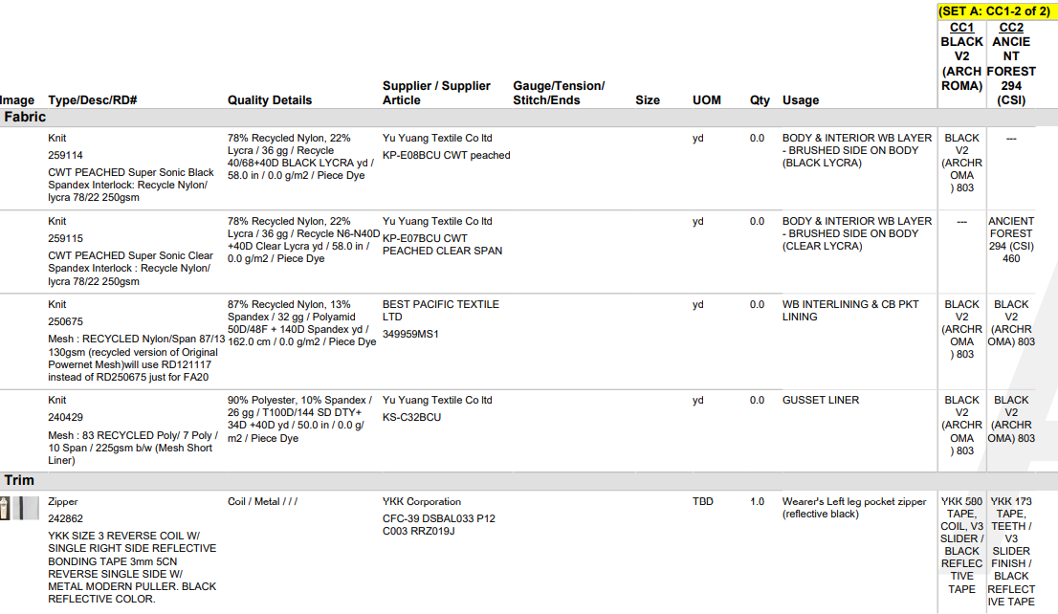
 | Placement | Usage | Usage | SAM_MO_D | PARTS_DESC | 帶入並可讓USER修改，並記憶讓下次自動帶入
 | 新增欄位 |  |  | SAM_MO_D | PARTS_DESC_CHN | 另外有中文描述讓USER輸入 並記憶讓下次自動帶入
 | Supplier Article # | Contect內的第一格(用/分隔) | Supplier Article | SAM_MO_D | MAT_ID | select ID from [SAM_MAT_DEF] where MAT_NO = Supplier Article # 若找不到讓使用者選擇，需模糊查詢，並記憶選取值，下次相同的物料即使用本次挑選的值
X | Material Status | Contect內的第五格
X | Material | Contect內的第二格 | RD# + Quality Details |  |  | 由ERP帶入，若無的話業務自行於RD上新增物料
V | Supplier | Contect內的第三格 | Supplier
X | Total Leadtime
X | Bulk Production LeadTime -Days
X | Usage | Qty | Qty | SAM_MO_D | PER_REQUIRE_QTY
X | BOM UOM | Contect內的第六格 | UOM
X | Price Per Unit Total
 | Garment Color | V | V | SAM_MO_COLOR | COLOR_ID | select id from SAM_CUST_COLOR_DEF where ENG_COLOR = 成衣顏色， 再把SAM_MO_M(樣品單主檔)的ID、 SAM_MO_D(樣品單明細)的ID， 再根據以上資料insert一筆資料進去至此表內
 | Garment Color_New (新增欄位) |  |  | SAM_MO_COLOR | COLOR_ID | 未來再討論是否刪除
 | Material Color | V | V | SAM_MO_COLOR_D | SIZE_DID | select id from SAM_MAT_COLOR_DEF where COLOR_DESC = 物料顏色， 再把SAM_MO_M(樣品單主檔)的ID、 SAM_MO_D(樣品單明細)的ID、 SAM_MO_COLOR(樣品單成衣色組)的ID， 再根據以上資料insert一筆資料進去至此表內。若為拉鍊的話需要讓USER可以開窗去挑選
 | Material Color_New (新增欄位) |  |  | SAM_MO_COLOR_D | SIZE_DID | 未來再討論是否刪除
 | Size Table
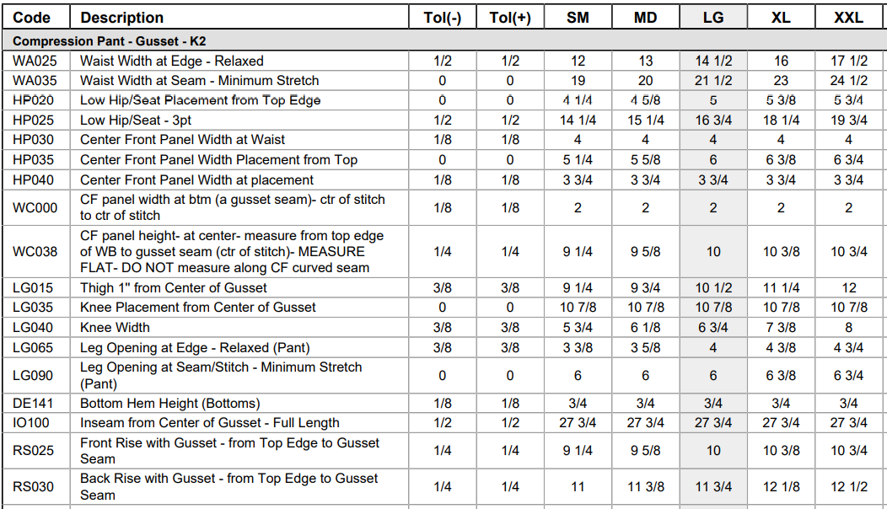
 | # | Code | POM | SAM_SIZE_TABLE_M | CODE
 | Name | Description | Description | SAM_SIZE_TABLE_M | POSITION | 會記憶讓下次自動帶入
 | 新增欄位 | 新增欄位 | 新增欄位 | SAM_SIZE_TABLE_M | POSITION_CHN | 另外有中文描述讓USER輸入 並記憶讓下次自動帶入
 | Criticality |  | Add'l Comments | SAM_SIZE_TABLE_M | DESC1
 | Tol (-) | Tol (-) | Tol (-) | SAM_SIZE_TABLE_M | TOL_NEGTIVE
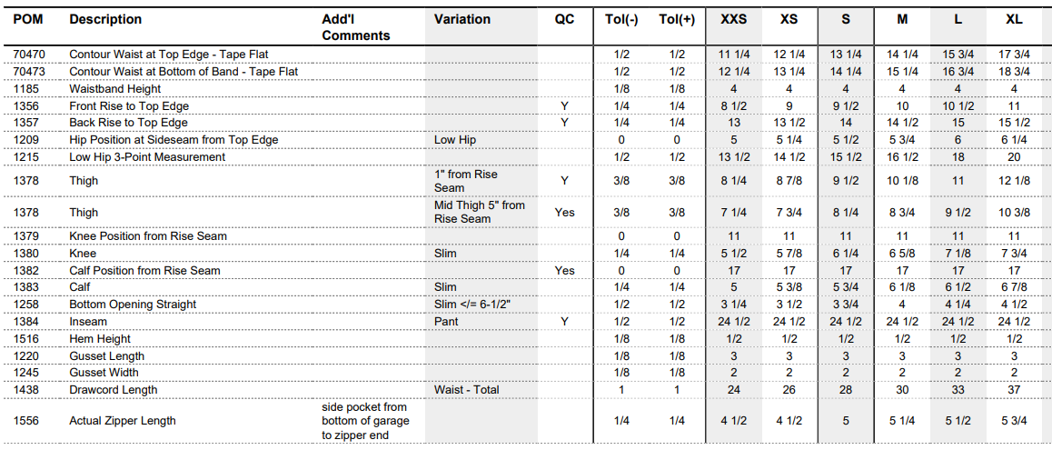
 | Tol (+) | Tol (+) | Tol (+) | SAM_SIZE_TABLE_M | TOL_PLUS
 | HTM Instruction |  | Variation | SAM_SIZE_TABLE_M | DESC2
 |  |  | QC | SAM_SIZE_TABLE_M | DESC3
 | SIZE | V | V | SAM_SIZE_TABLE_D | SIZE_ID | select id from SAM_STYLE_SIZE where SIZE_CODE = 'SIZE'
 | Size Value | V | V | SAM_SIZE_TABLE_D | VALUE | 可讓USER選公制或英制(同一款式只能用一種)，公制:小數點兩位，英制:整數+"-"+分數，皆靠右對齊

RD系統頁面與欄位說明
Standard Placement +Placement + 新增的中文描述(點擊後可每個欄位分別單獨修改)
物料主檔內的描述，若此物料ERP內有，每天會執行同步，若無，則USER會從RD上維護
BOM
物料主檔內建置的物料類別
物料主檔內維護的單位
Supplier Article #
此三項皆在物料主檔內維護
Usage
RD系統內USER備註

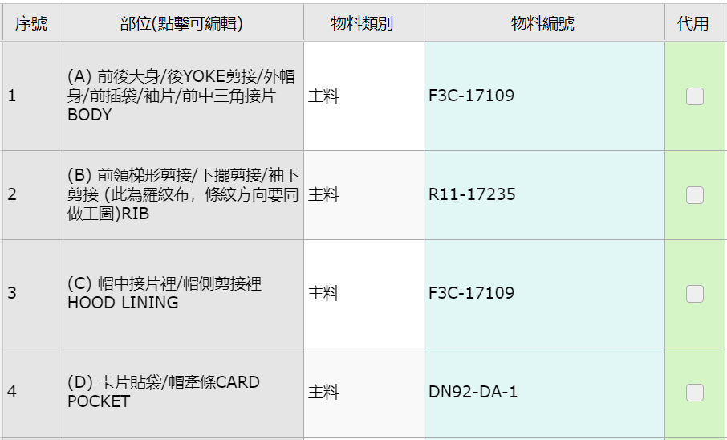
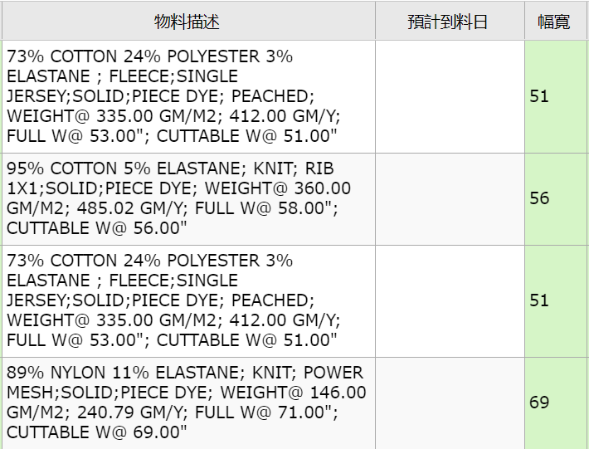
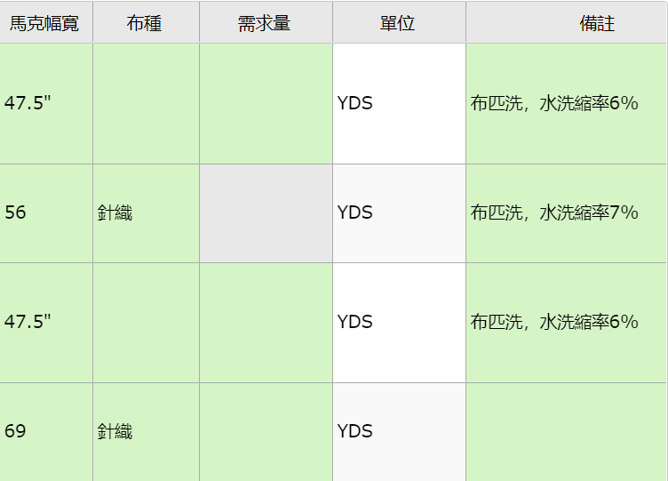

Standard Placement +Placement + 新增的中文描述(點擊後可每個欄位分別單獨修改)
Supplier Article #
Garment Color
配色

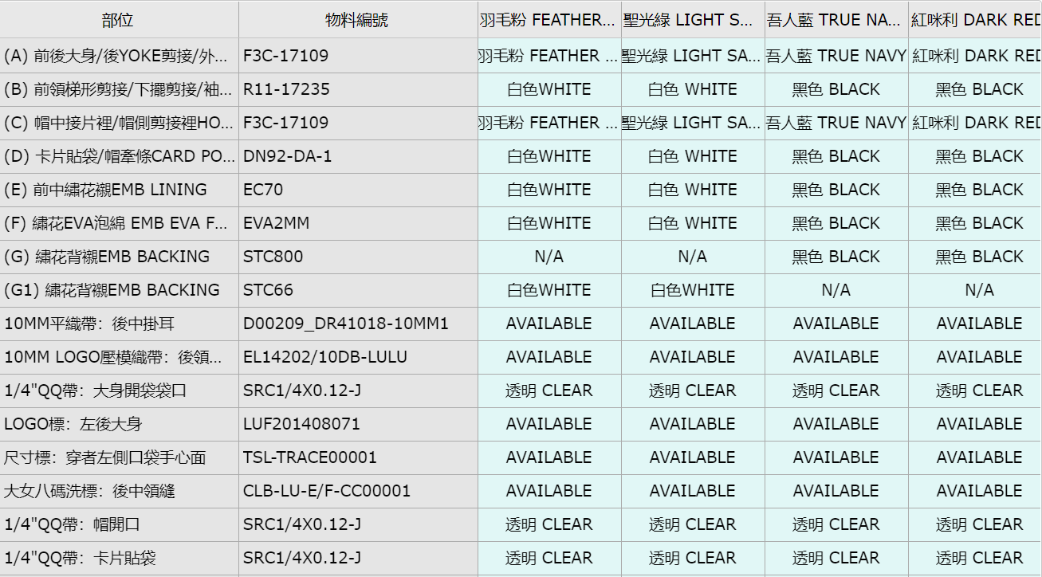

Material Color:成衣色組所對應的物料
顏色，若為AVAILABLE則代表任意色，
可由研發自行選用現有庫存顏色。若
為N/A則代表此成衣色組不用該物料

尺寸表 | RD系統內尚無尺寸表，但TABLE格式會與TECHPACK相同

